Sheet1
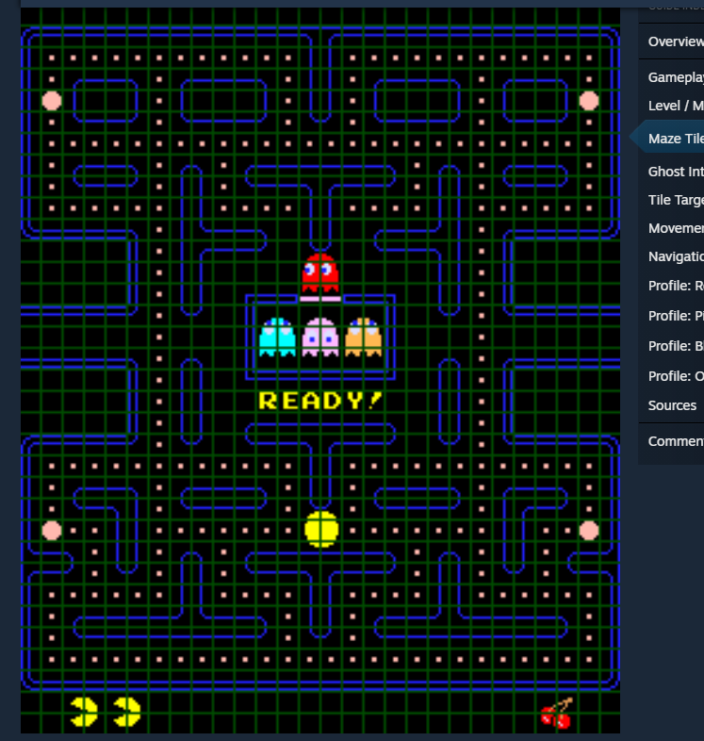

 | i | 1 | 2 | 3 | 4 | 5 | 6 | 7 | 8 | 9 | 10 | 11 | 12 | 13 | 14 | 15 | 16 | 17 | 18 | 19 | 20 | 21 | 22
 | 1 | 1 | 1 | 1 | 1 | 1 | 1 | 1 | 1 | 1 | 1 | 1 | 1 | 1 | 1 | 1 | 1 | 1 | 1 | 1 | 1 | 1 | 1
 | 2 | 1 | 0 | 0 | 0 | 0 | 0 | 0 | 0 | 0 | 0 | 1 | 0 | 0 | 0 | 0 | 0 | 0 | 0 | 0 | 0 | 0 | 1
 | 3 | 1 | 0 | 1 | 1 | 1 | 0 | 1 | 1 | 1 | 0 | 1 | 0 | 1 | 1 | 1 | 0 | 1 | 1 | 1 | 1 | 0 | 1
 | 4 | 1 | 0 | 1 | 0 | 1 | 0 | 1 | 0 | 1 | 0 | 1 | 0 | 1 | 0 | 1 | 0 | 1 | 0 | 0 | 1 | 0 | 1
 | 5 | 1 | 0 | 1 | 1 | 1 | 0 | 1 | 1 | 1 | 0 | 1 | 0 | 1 | 1 | 1 | 0 | 1 | 1 | 1 | 1 | 0 | 1
 | 6 | 1 | 0 | 0 | 0 | 0 | 0 | 0 | 0 | 0 | 0 | 0 | 0 | 0 | 0 | 0 | 0 | 0 | 0 | 0 | 0 | 0 | 1
 | 7 | 1 | 0 | 1 | 1 | 1 | 0 | 1 | 0 | 1 | 1 | 1 | 1 | 1 | 0 | 1 | 0 | 1 | 1 | 1 | 1 | 0 | 1
 | 8 | 1 | 0 | 1 | 1 | 1 | 0 | 1 | 0 | 0 | 0 | 1 | 0 | 0 | 0 | 1 | 0 | 0 | 0 | 0 | 0 | 0 | 1
 | 9 | 1 | 0 | 1 | 1 | 1 | 0 | 1 | 1 | 1 | 0 | 1 | 0 | 1 | 1 | 1 | 0 | 1 | 1 | 1 | 1 | 0 | 1
 | 10 | 1 | 0 | 0 | 0 | 0 | 0 | 1 | 0 | 0 | 0 | 1 | 1 | 1 | 0 | 1 | 0 | 1 | 1 | 1 | 1 | 0 | 1
 | 11 | 1 | 0 | 0 | 0 | 0 | 0 | 1 | 0 | 0 | 0 | 1 | 1 | 1 | 0 | 1 | 0 | 0 | 0 | 0 | 0 | 0 | 1
 | 12 | 1 | 1 | 1 | 1 | 1 | 0 | 0 | 0 | 0 | 0 | 0 | 0 | 0 | 0 | 0 | 0 | 1 | 1 | 1 | 1 | 1 | 1
 | 13 | 0 | 0 | 0 | 0 | 1 | 0 | 1 | 0 | 1 | 1 | line | 1 | 1 | 0 | 1 | 0 | 1 | 0 | 0 | 0 | 0 | 0
 | 14 | 1 | 1 | 1 | 1 | 1 | 0 | 1 | 0 | 1 | 0 | 0 | 0 | 1 | 0 | 1 | 0 | 1 | 1 | 1 | 1 | 1 | 1
 | 15 | 1 | 0 | 0 | 0 | 0 | 0 | 1 | 0 | 1 | 0 | 0 | 0 | 1 | 0 | 1 | 0 | 0 | 0 | 0 | 0 | 0 | 1
 | 16 | 1 | 1 | 1 | 1 | 1 | 0 | 1 | 0 | 1 | 1 | 1 | 1 | 1 | 0 | 1 | 0 | 1 | 1 | 1 | 1 | 1 | 1
 | 17 | 0 | 0 | 0 | 0 | 1 | 0 | 1 | 0 | 0 | 0 | 0 | 0 | 0 | 0 | 1 | 0 | 1 | 0 | 0 | 0 | 0 | 0
 | 18 | 1 | 1 | 1 | 1 | 1 | 0 | 1 | 0 | 1 | 0 | 1 | 0 | 1 | 0 | 1 | 0 | 1 | 1 | 1 | 1 | 1 | 1
 | 19 | 1 | 0 | 0 | 0 | 0 | 0 | 1 | 0 | 1 | 0 | 1 | 0 | 1 | 0 | 1 | 0 | 0 | 0 | 0 | 0 | 0 | 1
 | 20 | 1 | 1 | 1 | 1 | 1 | 0 | 0 | 0 | 0 | 0 | 1 | 0 | 0 | 0 | 0 | 0 | 1 | 1 | 1 | 1 | 0 | 1
 | 21 | 1 | 1 | 1 | 1 | 1 | 1 | 1 | 1 | 1 | 1 | 1 | 1 | 1 | 1 | 1 | 0 | 1 | 1 | 1 | 1 | 0 | 1
 | 22 | 1 |  |  |  |  |  |  |  |  |  |  |  |  |  |  |  |  |  |  |  |  | 1
 | 23 | 1 | 1 | 1 | 1 | 1 | 1 | 1 | 1 | 1 | 1 | 1 | 1 | 1 | 1 | 1 | 1 | 1 | 1 | 1 | 1 | 1 | 1
 |  | 1 | 2 | 3 | 4 | 5 | 6 | 7 | 8 | 9 | 10 | 11 | 12 | 13 | 14 | 15 | 16 | 17 | 18 | 19 | 20 | 21 | 22 | j

i | 1 | 2 | 3 | 4 | 5 | 6 | 7 | 8 | 9 | 10 | 11 | 12 | 13 | 14 | 15 | 16 | 17 | 18 | 19 | 20 | 21 | 22
1 | 2 | 2 | 2 | 2 | 2 | 2 | 2 | 2 | 2 | 2 | 2 | 2 | 2 | 2 | 2 | 2 | 2 | 2 | 2 | 2 | 2 | 2
2 | 2 | 0 | 0 | 0 | 0 | 0 | 0 | 0 | 0 | 0 | 0 | 0 | 0 | 0 | 0 | 0 | 0 | 0 | 0 | 0 | 0 | 2
3 | 2 | 0 | 2 | 2 | 2 | 2 | 2 | 2 | 2 | 2 | 2 | 2 | 2 | 2 | 2 | 2 | 2 | 2 | 2 | 2 | 0 | 2
4 | 2 | 0 | 2 | 0 | 0 | 0 | 0 | 0 | 0 | 0 | 0 | 0 | 0 | 0 | 0 | 0 | 0 | 0 | 0 | 2 | 0 | 2 | if((i==1&&j<=22)||(i==23&&j<=23)||(j==1&&i>1&&i<26)||(j==22&&i>1&&i<26)){ //kotak luar
5 | 2 | 0 | 2 | 0 | 2 | 2 | 2 | 2 | 2 | 2 | 2 | 2 | 2 | 2 | 2 | 2 | 2 | 2 | 0 | 2 | 0 | 2 | nilai = 2;
6 | 2 | 0 | 2 | 0 | 2 | 0 | 0 | 0 | 0 | 0 | 0 | 0 | 0 | 0 | 0 | 0 | 0 | 2 | 0 | 2 | 0 | 2 | }else if((i==3)&&(j>=3&&j<=20)||(i==21)&&(j>=3&&j<=20)||(j==3&&i>=3&&i<21)||(j==20&&i>3&&i<21)){ //tembok area 3 dan 21
7 | 2 | 0 | 2 | 0 | 2 | 0 | 2 | 2 | 2 | 2 | 2 | 2 | 2 | 2 | 2 | 2 | 0 | 2 | 0 | 2 | 0 | 2 | nilai = 2;
8 | 2 | 0 | 2 | 0 | 2 | 0 | 2 | 0 | 0 | 0 | 0 | 0 | 0 | 0 | 0 | 2 | 0 | 2 | 0 | 2 | 0 | 2 | }else if((i==5)&&(j>=5&&j<=18)||(i==19)&&(j>=5&&j<=18)||(j==5&&i>=5&&i<19)||(j==18&&i>5&&i<19)){ //tembok area 5 dan 19
9 | 2 | 0 | 2 | 0 | 2 | 0 | 2 | 0 | 2 | 2 | 0 | 0 | 2 | 2 | 0 | 2 | 0 | 2 | 0 | 2 | 0 | 2 | nilai = 2;
10 | 2 | 0 | 2 | 0 | 2 | 0 | 2 | 0 | 2 | 0 | 0 | 0 | 0 | 2 | 0 | 2 | 0 | 2 | 0 | 2 | 0 | 2 | }else if((i==7)&&(j>=7&&j<=16)||(i==17)&&(j>=7&&j<=16)||(j==7&&i>=7&&i<17)||(j==16&&i>7&&i<17)){ //tembok area 7 dan 17
11 | 2 | 0 | 2 | 0 | 2 | 0 | 2 | 0 | 2 | 0 | 0 | 0 | 0 | 2 | 0 | 2 | 0 | 2 | 0 | 2 | 0 | 2 | nilai = 2;
12 | 2 | 0 | 2 | 0 | 2 | 0 | 2 | 0 | 2 | 0 | 0 | 0 | 0 | 2 | 0 | 2 | 0 | 2 | 0 | 2 | 0 | 2 | }else if((i==9)&&(j>=9&&j<=14)||(i==15)&&(j>=9&&j<=14)||(j==9&&i>=9&&i<15)||(j==14&&i>9&&i<15)){ //tembok area 9 dan 15
13 | 2 | 0 | 2 | 0 | 2 | 0 | 2 | ` | 2 | 0 | 0 | 0 | 0 | 2 | 0 | 2 | 0 | 2 | 0 | 2 | 0 | 2 | nilai = 2;
14 | 2 | 0 | 2 | 0 | 2 | 0 | 2 | 0 | 2 | 0 | 0 | 0 | 0 | 2 | 0 | 2 | 0 | 2 | 0 | 2 | 0 | 2
15 | 2 | 0 | 2 | 0 | 2 | 0 | 2 | 0 | 2 | 2 | 2 | 2 | 2 | 2 | 0 | 2 | 0 | 2 | 0 | 2 | 0 | 2
16 | 2 | 0 | 2 | 0 | 2 | 0 | 2 | 0 | 0 | 0 | 0 | 0 | 0 | 0 | 0 | 2 | 0 | 2 | 0 | 2 | 0 | 2
17 | 2 | 0 | 2 | 0 | 2 | 0 | 2 | 1 | 1 | 1 | 1 | 1 | 1 | 1 | 1 | 2 | 0 | 2 | 0 | 2 | 0 | 2
18 | 2 | 0 | 2 | 0 | 2 | 0 | 0 | 0 | 0 | 0 | 0 | 0 | 0 | 0 | 0 | 0 | 0 | 2 | 0 | 2 | 0 | 2
19 | 2 | 0 | 2 | 0 | 2 | 2 | 2 | 2 | 2 | 2 | 2 | 2 | 2 | 2 | 2 | 2 | 2 | 2 | 0 | 2 | 0 | 2
20 | 2 | 0 | 2 | 0 |  |  |  |  |  |  |  |  |  |  |  |  |  |  | 0 | 2 | 0 | 2
21 | 2 | 0 | 2 | 2 | 2 | 2 | 2 | 2 | 2 | 2 | 2 | 2 | 2 | 2 | 2 | 2 | 2 | 2 | 2 | 2 | 0 | 2
22 | 2 | 0 | 0 | 0 | 0 | 0 | 0 | 0 | 0 | 0 | 0 | 0 | 0 | 0 | 0 | 0 | 0 | 0 | 0 | 0 | 0 | 2
23 | 2 | 2 | 2 | 2 | 2 | 2 | 2 | 2 | 2 | 2 | 2 | 2 | 2 | 2 | 2 | 2 | 2 | 2 | 2 | 2 | 2 | 2
 | 1 | 2 | 3 | 4 | 5 | 6 | 7 | 8 | 9 | 10 | 11 | 12 | 13 | 14 | 15 | 16 | 17 | 18 | 19 | 20 | 21 | 22 | j

